Regras
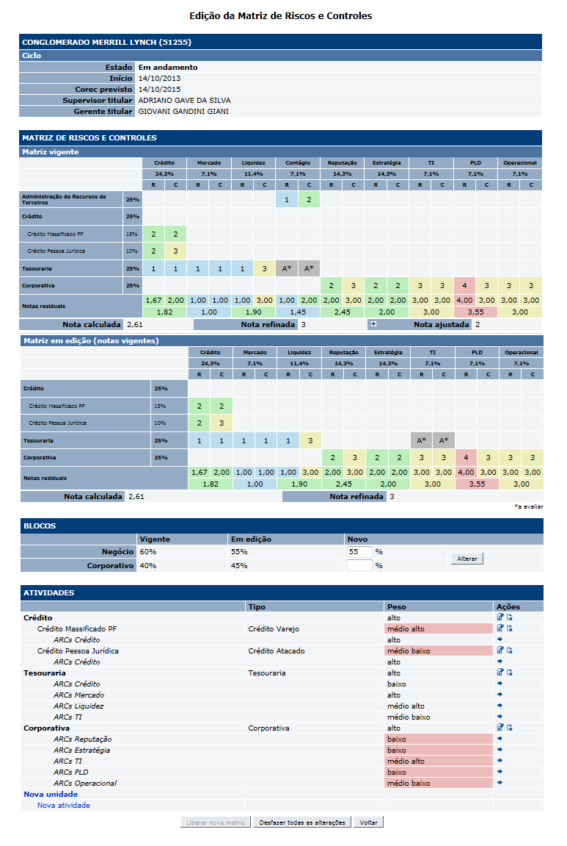
[APSFW0205] Edição de matriz de riscos e controles

Tela com título: | Edição de matriz de riscos e controles
Trilha: | Início - Painel do supervisor - Perfil de risco - Gestão de detalhes da ES
Código de tela: | [APSFW0204]
Perfil de acesso: | Usuário com perfil Supervisor
Seções: | Nome/Código da ES
 |  | Ciclo
 | Matriz de riscos e controles
 |  | Matriz vigente
 |  | Matriz em edição (notas vigentes)
 | Blocos
 | Atividades
Objetivo: | Especificar a nova funcionalidade desfazer todas alterações
 | Especificar as alterações da inclusão, alteração e exclusão de atividades e grupos de risco e controle
 | Especificar a nova funcionalidade que permite transferir ARCs entre atividades de negócio e/ou corporativa
 |  | Comandos na Tela de edição da matriz de riscos e controles
 |  | Nome | Objetivo | Observações
 |  | Liberar nova matriz - Iteração 19 | Liberar a nova matriz e atualizar o perfil de risco. Somente é possível liberar uma nova matriz no estado 1-Esboçada e ciclo no estado 1-Em andamento. Uma nova versão da matriz no estado 1-Esboçada é gerada: * na inclusão de um ciclo inicial da ES. Neste caso, não há matriz vigente anterior a ela. * na edição de matriz vigente que resulta em versionamento da matriz vigente. * Se houver uma nova matriz no estado 1-Esboçada ela é única por ciclo e ES. * Após a liberação a nova matriz passa para o estado 2-Vigente e torna-se a matriz vigente no ciclo, sendo exibida no perfil de risco. * Se a nova matriz não possui matriz vigente anterior, ocorre apenas a mudança de estado. * Se a nova matriz foi obtida a partir de matriz vigente anterior, os ARCs que foram mantidos devem ser preservados, incluíndo as notas que já foram incluídas. | Habilitado apenas se houve alteração na matriz ou no percentual de participação. Após a liberação da matriz voltar para a tela de Perfil de risco exibindo a nova versão da matriz com notas recalculadas. Para a liberação da matriz as seguintes regras de negócio devem ser respeitadas: * Deve haver pelo menos uma atividade de negócio e uma atividade corporativa; * Se houver mais de uma Unidade de Negócio, deve haver no mínimo uma Unidade com o maior peso cadastrado na metodologia (pore exemplo: alto); * Quando houver uma única unidade de negócio, o peso deve ser obrigatoriamente o maior peso cadastrado na metodologia (por exemplo: alto); * Em cada Unidade de negócio e no bloco corporativa, deve ter pelo menos uma atividade associada. * Em cada Unidade deve haver no mínimo uma Atividade com o maior peso cadastrada na metodologia(por exemplo: alto); * No bloco corporativo deve haver no mínimo uma Atividade com o maior peso cadastrado na metodologia(por exemplo: alto); * Em cada Atividade deve haver, no mínimo, um par (risco, controle) com o maior peso cadastrado na metodologia(por exemplo: alto). Observação: a metodologia determina que um determinado risco e seu controle devem ter o mesmo peso. *No bloco de negócio, se for estruturado com unidade(s) (com as respectivas atividades) e atividades isoladas (sem associação com unidade), deve haver pelo menos uma unidade ou atividade isolada com maior peso cadastrado na metodologia(por exemplo: alto); * Quando houver uma única atividade de negócio (não associado à unidade), o peso deve ser obrigatoriamente o maior peso cadastrada na metodologia(por exemplo: alto).
 |  | Desfazer todas as alterações Iteração 19 | Exclui a matriz em edição com as alterações realizadas e Inclui nova matriz em edição a partir da matriz vigente. Desfaz também os valores informados no percentual de participação. | As alteração da matriz em edição foram excluídas com sucesso. Recalcular participação percentual e notas da matriz em edição que sofreram alterações. Após acionar o comando, permanecer na tela de Edição de matriz e atualizar exibição do comando Liberar nova matriz. - Iteração 19
 | Dados da seção Atividades
 |  | A inclusão/alteração/exclusão de ARCs foi modificada. Estas ações passam a ser realizadas no painel Atividades. Além disso, o painel que exibe a matriz foi modificado. Não deve exibir linha de unidade corporativa. O painel exibirá as linhas das unidades de negócio em negrito, linhas das atividades de negócio isoladas em negrito e linhas das atividades de negócio associadas a unidades de negócio sem negrito. O painel exibirá as linhas das atividades corporativas ao final em negrito.
 |  | Comandos na Seção Atividades
 |  | Nome | Objetivo | Observações
 |  | Nova unidade | Incluir nova unidade de negócio.
 |  | Nova atividade | Incluir nova atividade de negócio ou corporativa
 |  | Alterar unidade | Alterar unidade | Disponível na coluna ações na linha da unidade
 |  | Excluir unidade | Excluir unidade | Disponível na coluna ações na linha da unidade
 |  | Alterar atividade | Alterar atividade | Disponível na coluna ações na linha da atividade
 |  | Excluir atividade | Excluir atividade | Disponível na coluna ações na linha da atividade
 |  | Transferir ARC | Não faz parte desta estória | Não faz parte desta estória

 |  | Tela de inclusão de unidade de negócio

 |  | Dados da Tela de inclusão de unidade de negócio
 |  | Nome | Objetivo | Observações
 |  | Nome da unidade | Nome da unidade | Caixa de texto. Editável. Obrigatório. Não pode haver repetição.
 |  | Peso da unidade | Peso da unidade | Combobox com pesos disponíveis da metodologia. Valor inicial igual ao maior peso.

 |  | Comandos na Tela de inclusão de unidade de negócio
 |  | Nome | Objetivo | Observações
 |  | Incluir unidade | Incluir nova unidade de negócio e volta para a tela de edição de matriz | Mensagens: Campo campo_da_tela é de preenchimento obrigatório. Não pode existir mais de uma unidade com o mesmo nome na matriz. Unidade de negócio incluída com sucesso. Ao voltar para a tela de edição recalcular participação percentual e notas da matriz em edição que sofreram alterações.
 |  | Voltar | Volta para a tela de edição da matriz.

 |  | Tela de alteração de unidade de negócio

 |  | Dados da Tela de alteração de unidade de negócio
 |  | Nome | Objetivo | Observações
 |  | Nome da unidade | Nome da unidade | Caixa de texto. Editável. Obrigatório. Não pode haver repetição.
 |  | Peso da unidade | Peso da unidade | Combobox com pesos disponíveis da metodologia. Valor inicial igual ao peso cadastrado.

 |  | Comandos na Tela de alteração de unidade de negócio
 |  | Nome | Objetivo | Observações
 |  | Confirmar alteração | Altera a unidade de negócio e volta para a tela de edição de matriz | Mensagens: Campo campo_da_tela é de preenchimento obrigatório. Não pode existir mais de uma unidade com o mesmo nome na matriz. Unidade de negócio alterada com sucesso. Ao voltar para a tela de edição recalcular participação percentual e notas da matriz em edição que sofreram alterações.
 |  | Voltar | Volta para a tela de edição da matriz.
 |  | Tela de exclusão de unidade de negócio
 |  | * A opção de exclusão da unidade de negócio só estará disponível na seção 'Atividades' caso a unidade não possua nenhuma atividade associada à ela.

 |  | Dados da Tela de exclusão de unidade de negócio
 |  | Nome | Objetivo | Observações
 |  | Unidade | Nome da unidade | Não editável. Exibe o nome da unidade, suas atividades e ARCs associados.
 |  | Tipo da atividade | Tipo das atividades associadas | Não editável.
 |  | Peso | Peso da unidade e das atividades associadas. | Não editável.

 |  | Comandos na Tela de exclusão de unidade de negócio
 |  | Nome | Objetivo | Observações
 |  | Confirmar exclusão | Exclui a unidade de negócio, suas atividades e ARCs associados e volta para a tela de edição de matriz. | Mensagens: Unidade de negócio excluída com sucesso. Ao voltar para a tela de edição recalcular participação percentual e notas da matriz em edição que sofreram alterações.
 |  | Voltar | Volta para a tela de edição da matriz.

 |  | Tela de inclusão de atividade de negócio ou corporativa

 |  | Dados da Tela de inclusão de atividade de negócio ou corporativa
 |  | Nome | Objetivo | Observações
 |  | Nome da atividade | Nome da atividade | Caixa de texto. Editável. Não obrigatório. Se não for informado, usar como nome da atividade o nome do tipo da atividade ou Atividade corporativa Não pode haver repetição.
 |  | Tipo da atividade | Tipo da atividade | Combobox com pesos disponíveis da metodologia. Valor inicial igual ao maior peso cadastrado. Na inclusão de atividade o usuário poderá selecionar o tipo de atividade entre os tipos de atividades de negócio registradas no parâmetro (tipo de atividade de negócio) ou o tipo de atividade corporativo (que não é parâmetro).
 |  | Peso da atividade | Peso da atividade | Combobox com pesos disponíveis da metodologia. Valor inicial igual ao maior peso cadastrado.
 |  | Unidade associada | Unidade associada | Combobox com unidades de negócio disponíveis na matriz. Desabilitado quando o tipo de atividade corporativo for selecionado. Ao selecionar um tipo de atividade de negócio o usuário ainda poderá selecionar uma unidade de negócio da matriz, se houver. Ao selecionar o tipo de atividade corporativa o usuário não poderá selecionar unidade corporativa (exibir unidade associada desabilitada). Observar que não deve ser permitido incluir uma atividade corporativa associada a uma unidade de negócio.
 |  | Grupos de risco e controle | Grupos de risco e controle | Obrigatório um ou mais grupos de riscos e controle.
 |  | Comandos na Tela de inclusão de atividade de negócio ou corporativa
 |  | Nome | Objetivo | Observações
 |  | Incluir atividade | Incluir atividade de negócio ou corporativa | Mensagens: Campo campo_da_tela é de preenchimento obrigatório. Não pode existir mais de uma atividade com o mesmo nome na matriz. Uma atividade corporativa não pode se associar a uma unidade de negócio. (esta mensagem deve ser usada para fazer um teste de negócio). Atividade incluída com sucesso. Ao voltar para a tela de edição recalcular participação percentual e notas da matriz em edição que sofreram alterações.
 |  | Voltar | Volta para a tela de edição da matriz.
 |  | Dados na Tela de inclusão de atividade de negócio ou corporativa - Seção Grupos de riscos e controles
 |  | Nome | Objetivo | Observações
 |  | Nome do grupo | Nome do grupo de risco e controle | Combobox com os grupos de riscos e controles cadastrados no parâmetro Grupo de risco e controle
 |  | Peso do grupo | Peso do grupo de risco e controle | Combobox com pesos disponíveis da metodologia. Valor inicial igual ao maior peso cadastrado.
 |  | Comandos na Tela de inclusão de atividade de negócio ou corporativa - S3ção Grupos de riscos e controles
 |  | Nome | Objetivo | Observações
 |  | Incluir grupo de risco e controle | Incluir grupo de risco e controle | Os grupos de riscos e controles devem ser incluídos sem repetição. Mensagens: Grupo de risco e controle já incluído anteriormente.
 |  | Alterar grupo de risco e controle | Alterar grupo de risco e controle | Permite alterar o nome e o peso do grupo de risco e controle. Mensagens: Grupo de risco e controle já incluído anteriormente.
 |  | Excluir grupo de risco e controle | Excluir grupo de risco e controle | Se todos os ARCs de uma atividade forem excluídos, ao acionar o comando Confirmar a inclusão exibir a mensagem de "Campo grupo de risco e controle é de preenchimento obrigatório."
 |  | Tela de alteração de atividade de negócio ou corporativa
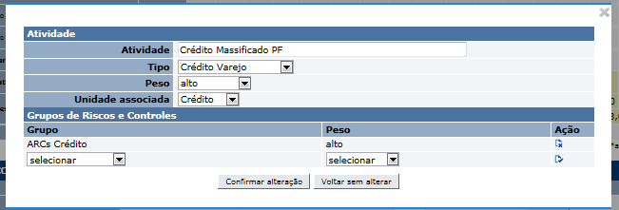

 |  | Dados da Tela de alteração de atividade de negócio ou corporativa
 |  | Nome | Objetivo | Observações
 |  | Nome da atividade | Nome da atividade | Não editável.
 |  | Tipo da atividade | Tipo da atividade | Combobox com pesos disponíveis da metodologia. Valor inicial igual ao peso cadastrado. Na inclusão de atividade o usuário poderá selecionar o tipo de atividade entre os tipos de atividades de negócio registradas no parâmetro (tipo de atividade de negócio) ou o tipo de atividade corporativo (que não é parâmetro).
 |  | Peso da atividade | Peso da atividade | Combobox com pesos disponíveis da metodologia. Valor inicial igual ao peso cadastrado.
 |  | Unidade associada | Unidade associada | Combobox com unidades de negócio disponíveis na matriz. Desabilitado quando o tipo de atividade corporativo for selecionado. Valor inicial igual a unidade cadastrada. Ao selecionar um tipo de atividade de negócio o usuário ainda poderá selecionar uma unidade de negócio da matriz, se houver. Ao selecionar o tipo de atividade corporativa o usuário não poderá selecionar unidade corporativa (exibir unidade associada desabilitada). Observar que não deve ser permitido incluir uma atividade corporativa associada a uma unidade de negócio.
 |  | Grupos de risco e controle | Grupos de risco e controle | Obrigatório um ou mais grupos de riscos e controle. Deve exibir todos os grupos de riscos e controles cadastrados para a atividade.
 |  | Comandos na Tela de alteração de atividade de negócio ou corporativa
 |  | Nome | Objetivo | Observações
 |  | Confirmar alteração | Confirmar a alteração na atividade de negócio ou corporativa | Mensagens: Campo campo_da_tela é de preenchimento obrigatório. Uma atividade corporativa não pode se associar a uma unidade de negócio. (esta mensagem deve ser usada para fazer um teste de negócio). Atividade alterada com sucesso. Ao voltar para a tela de edição recalcular participação percentual e notas da matriz em edição que sofreram alterações.
 |  | Voltar | Volta para a tela de edição da matriz.
 |  | Dados na Tela de alteração de atividade de negócio ou corporativa - Seção Grupos de riscos e controles
 |  | Nome | Objetivo | Observações
 |  | Nome do grupo | Nome do grupo de risco e controle | Combobox com os grupos de riscos e controles cadastrados no parâmetro Grupo de risco e controle
 |  | Peso do grupo | Peso do grupo de risco e controle | Combobox com pesos disponíveis da metodologia. Valor inicial igual ao maior peso cadastrado.
 |  | Comandos na Tela de alteração de atividade de negócio ou corporativa - Seção Grupos de riscos e controles
 |  | Nome | Objetivo | Observações
 |  | Incluir grupo de risco e controle | Incluir grupo de risco e controle | Os grupos de riscos e controles devem ser incluídos sem repetição. Mensagens: Grupo de risco e controle já incluído anteriormente.
 |  | Alterar grupo de risco e controle | Alterar grupo de risco e controle | Permite alterar o nome e o peso do grupo de risco e controle. Mensagens: Grupo de risco e controle já incluído anteriormente.
 |  | Excluir grupo de risco e controle | Excluir grupo de risco e controle. | Na alteração, é permitido que todos os grupos de riscos e controles sejam excluídos da atividade. Ao clicar no ícone de exclusão do grupo de risco e controle, o sistema deve exibir um popup de confirmação da exclusão com o seguinte texto: "Atenção, essa operação exclui todo o conteúdo dos ARCs".

 |  | Tela de exclusão de atividade de negócio ou corporativa
 |  | * A opção de exclusão da atividade de negócio/corporativa só estará disponível na seção 'Atividades' caso a atividade não possua nenhum grupo de risco e controle associado à ela.

 |  | Dados da Tela de exclusão de atividades de negócio ou corporativa
 |  | Nome | Objetivo | Observações
 |  | Atividade | Nome da atividade | Não editável. Exibe o nome da atividade e ARCs associados.
 |  | Tipo da atividade | Tipo da atividade. | Não editável.
 |  | Peso | Peso da atividade. | Não editável.
 |  | Comandos na Tela de exclusão de atividades de negócio ou corporativa
 |  | Nome | Objetivo | Observações
 |  | Confirmar exclusão | Exclui a atividade de negócio ou corporativa e seus ARCs e volta para a tela de edição de matriz. Se todas as atividades de uma unidade de negócio forem excluídas, a unidade de negócio não será excluída. | Mensagens: Atividade de negócio excluída com sucesso. OU Atividade de corporativa excluída com sucesso. Ao voltar para a tela de edição recalcular participação percentual e notas da matriz em edição que sofreram alterações.
 |  | Voltar | Volta para a tela de edição da matriz.

 |  | Tela de transferir ARCs entre atividades

 |  | Dados da Tela de transferência de ARC entre atividades de negócio ou corporativa
 |  | Nome | Objetivo | Observações
 |  | ARCS | Nome do ARC - Nome do grupo de risco e controle selecionado na tela de edição de matriz. | Não editável. Exibe o nome do ARC.
 |  | Associado à atividade | Nome da atividade associada ao ARC selecionado na tela de edição de matriz. | Não editável. Exibe o nome da atividade associada ao ARC.
 |  | Alterar associação para atividade | Nome das atividades cadastradas na matriz mas que não estão associadas ao ARC selecionado. | Editável. Combobox com todas as atividades de negócio e corporativas cadastradas na matriz em edição e que não possuem associação com o ARC selecionado.
 |  | Comandos na Tela de tranferência de ARCs entre atividades de negócio ou corporativa
 |  | Nome | Objetivo | Observações
 |  | Alterar associação de ARCs | Transfere o ARC (incluindo a nota do ARC se houver) da atividade associada para a nova atividade selecionada na comobox. | Mensagens: ARC alterado com sucesso. Atividade já associada ao ARC anteriormente (Esta mensagem deve ser usada para um teste de negócio que simula a transferência de um ARC entre duas atividades, quando ambas já possuem associação ao ARC e com as 4 notas distintas entre si) (Para a entrega Produção 01) Continua não sendo permitido atividade sem ARCs. Na matriz em edição, permitir tranferir o último ARC de uma atividade para outro destino, neste caso, a atividade de origem é excluída. Ao voltar para a tela de edição recalcular participação percentual e notas da matriz em edição que sofreram alterações.
 |  | Voltar | Volta para a tela de edição da matriz.

 |  | Funcionalidade - Destacar peso pendente para liberação da matriz de riscos e controle.
 |  | Descrição das regras
 |  | Nome | Objetivo | Observações
 |  | Bloco de negócio Entre as unidades de negócio e as atividades isoladas do bloco de negócio deve haver pelo menos uma unidade de negócio ou uma atividade de negócio isolada com o peso máximo da metodologia. | Se a regra não estiver sendo atendida, colorir os pesos de todas as unidades de negócio e atividades de negócio isoladas do bloco de negócio.
 |  | Unidade de negócio Entre todas as atividades de negócio de uma unidade de negócio deve haver pelo menos uma atividade de negócio com o peso máximo da metodologia. | Se a regra não estiver sendo atendida, colorir os pesos de todas as atividades de negócio da unidade de negócio.
 |  | Atividade de negócio Entre todos os ARCs de uma atividade de negócio deve haver pelo menos um ARC com o peso máximo da metodologia. | Se a regra não estiver sendo atendida, colorir os pesos de todos os ARCS da atividade de negócio.
 |  | Bloco corporativo Entre todas as atividades corporativas do bloco corporativo deve haver pelo menos uma atividade corporativa com o peso máximo da metodologia. | Se a regra não estiver sendo atendida, colorir os pesos de todas as atividades corporativas do bloco corporativo.
 |  | Atividade corporativa Entre todos os ARCs de uma atividade corporativa deve haver pelo menos um ARC com o peso máximo da metodologia. | Se a regra não estiver sendo atendida, colorir os pesos de todos os ARCS da atividade corporativa.

Negócio:
 |  | Realizar os testes abaixo para usuário com perfil: | Gerente, Administrador, Inspetor, Consulta, Comitê

Caso de teste | Tipo | Cenário | Resultado | Mensagem
C001 | Falha
C002 | Falha
C003 | Falha

Web
 |  | Realizar os testes abaixo para usuário com perfil: | Supervisor

Caso de teste | Tipo | Cenário | Resultado | Mensagem
C001 | Sucesso |  |  | N/A
C002 | Sucesso |  |  | N/A
C003 | Sucesso

